Inicio
Le damos la bienvenida Instrucciones para los lectores de pantalla: Saque más partido a las tablas dinámicas. Una tabla dinámica simple le proporciona un resumen general de sus datos, pero a veces necesita respuestas detalladas a preguntas concretas. En esas situaciones añadir más campos de columna puede resultar de ayuda. Las instrucciones indican las celdas a las que tendrá que ir para usar una característica u obtener más información. Para empezar, presione CTRL+AVANZAR PÁGINA.
Sacar más partido a las tablas dinámicas
Una tabla dinámica simple le proporciona un resumen general de sus datos, pero a veces necesita respuestas detalladas a preguntas concretas. En esas situaciones añadir más campos de columna puede resultar de ayuda.
INFORMACIÓN ÚTIL ¿No ha realizado el tutorial? Si es así, vaya a Archivo > Nuevo y busque Introducción a las Fórmulas.
Vuelva al principio presionando CTRL+Inicio. Para empezar el recorrido, presione CTRL+AVANZAR PÁGINA.

Comencemos >

Hoja1
MEJOR CLIENTE
EN QUE PAÍS COMPRO MÁS
EN QUE PAÍS COMPRO MENOS
EN FUNCIÓN DE LA CANTIDAD
Etiquetas de fila | Suma de Cantidad
Martha | 3231
Brasil | 1384
Perú | 1150
España | 378
Argentina | 319
Pedro | 2029
Brasil | 1087
Perú | 644
Argentina | 149
España | 149
Sara | 1480
Brasil | 869
Perú | 503
España | 66
Argentina | 42
Carla | 1453
Brasil | 693
Perú | 430
España | 205
Argentina | 125
Total general | 8193

Pregunta 1
Crear un informe de tabla dinamica que muestre el Importe por forma de pago para cada País y cliente.
Ademas aplicar estilo de tabla dinamica oscuro 20, con bandas horizontales y con diseño de informe tabular.

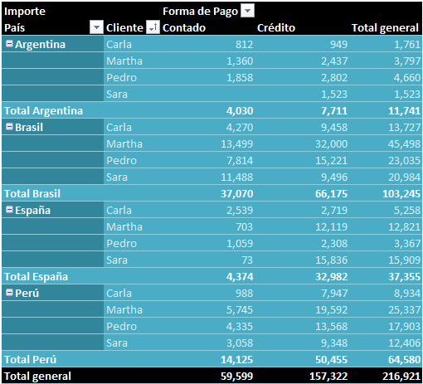
Importe |  | Forma de Pago
País | Cliente | Contado | Crédito | Total general
Argentina | Carla | 812 | 949 | 1,761
 | Martha | 1,360 | 2,437 | 3,797
 | Pedro | 1,858 | 2,802 | 4,660
 | Sara |  | 1,523 | 1,523
Total Argentina |  | 4,030 | 7,711 | 11,741
Brasil | Carla | 4,270 | 9,458 | 13,727
 | Martha | 13,499 | 32,000 | 45,498
 | Pedro | 7,814 | 15,221 | 23,035
 | Sara | 11,488 | 9,496 | 20,984
Total Brasil |  | 37,070 | 66,175 | 103,245
España | Carla | 2,539 | 2,719 | 5,258
 | Martha | 703 | 12,119 | 12,821
 | Pedro | 1,059 | 2,308 | 3,367
 | Sara | 73 | 15,836 | 15,909
Total España |  | 4,374 | 32,982 | 37,355
Perú | Carla | 988 | 7,947 | 8,934
 | Martha | 5,745 | 19,592 | 25,337
 | Pedro | 4,335 | 13,568 | 17,903
 | Sara | 3,058 | 9,348 | 12,406
Total Perú |  | 14,125 | 50,455 | 64,580
Total general |  | 59,599 | 157,322 | 216,921

Pregunta 2 - Mes
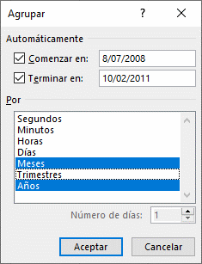
Suma de Importe |  |  | Forma de Pago
Cliente | Años | Fecha Venta | Contado | Crédito | Total general
Carla | 2009 | Jul | 620 | 1413 | 2033
 |  | Dic | 438 | 1658.5 | 2096.5
Total Carla |  |  | 1058 | 3071.5 | 4129.5
Martha | 2009 | Jul |  | 493 | 493
 |  | Dic | 614.25 | 6183.3 | 6797.55
Total Martha |  |  | 614.25 | 6676.3 | 7290.55
Pedro | 2009 | Jul | 142.5 |  | 142.5
 |  | Dic | 2995 | 1645 | 4640
Total Pedro |  |  | 3137.5 | 1645 | 4782.5
Sara | 2009 | Dic | 486.95 | 1679.65 | 2166.6
Total Sara |  |  | 486.95 | 1679.65 | 2166.6
Total general |  |  | 5296.7 | 13072.45 | 18369.15

Pregunta 2
Crear un informe de tabla dinamica que muestre el Importe por forma de pago para cada cliente y la fecha venta agrupadas por Años y trimestre. Filtre el año 2009 y 2011 y los trimestres 1 y 4.
Ademas aplicar estilo de tabla dinamica oscuro 18, con bandas verticales y con diseño de informe tabular.

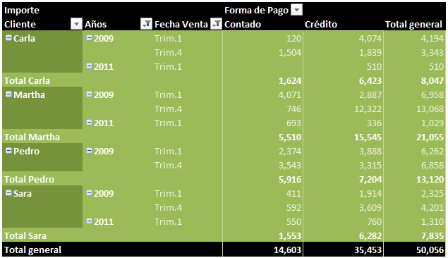
Importe |  |  | Forma de Pago
Cliente | Años | Fecha Venta | Contado | Crédito | Total general
Carla | 2009 | Trim.1 | 120 | 4,074 | 4,194
 |  | Trim.4 | 1,504 | 1,839 | 3,343
 | 2011 | Trim.1 |  | 510 | 510
Total Carla |  |  | 1,624 | 6,423 | 8,047
Martha | 2009 | Trim.1 | 4,071 | 2,887 | 6,958
 |  | Trim.4 | 746 | 12,322 | 13,068
 | 2011 | Trim.1 | 693 | 336 | 1,029
Total Martha |  |  | 5,510 | 15,545 | 21,055
Pedro | 2009 | Trim.1 | 2,374 | 3,888 | 6,262
 |  | Trim.4 | 3,543 | 3,315 | 6,858
Total Pedro |  |  | 5,916 | 7,204 | 13,120
Sara | 2009 | Trim.1 | 411 | 1,914 | 2,325
 |  | Trim.4 | 592 | 3,609 | 4,201
 | 2011 | Trim.1 | 550 | 760 | 1,310
Total Sara |  |  | 1,553 | 6,282 | 7,835
Total general |  |  | 14,603 | 35,453 | 50,056

Pregunta 3
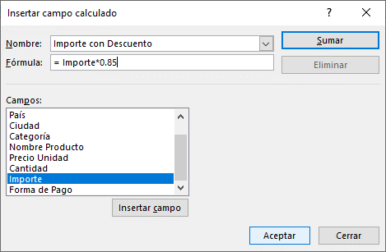
Se aplica un descuento a todas las ventas, el descuento se aplica sobre el 15% del importe. Calcule en una tabla dinámica, la suma del importe menos el descuento realizado a cada Cliente por País. Aplique diseño tabular. Ubica la tabla en la celda B15.

 |  |  |  |  |  | Descuento | = 15% Importe
 |  |  |  |  |  | Importe Dscto | = Importe - Descuento
 |  |  |  |  |  |  | = Importe - 15%Importe
 |  |  |  |  |  |  | = Importe * ( 1 - 15%)
 |  |  |  |  |  |  | = Importe * (85%)
Suma de Importe con Descuento | País
Cliente | Argentina | Brasil | España | Perú | Total general
Carla | 1,497 | 11,668 | 4,469 | 7,594 | 25,228
Martha | 3,228 | 38,673 | 10,898 | 21,536 | 74,336
Pedro | 3,961 | 19,580 | 2,862 | 15,217 | 41,620
Sara | 1,294 | 17,837 | 13,523 | 10,545 | 43,199
Total general | 9,980 | 87,758 | 31,752 | 54,893 | 184,383

Pregunta 4
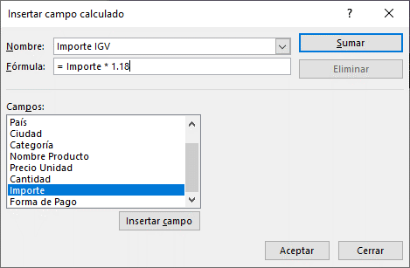
El Gerente de Ventas le está solicitando un informe de tabla dinámica, donde se muestre el importe de los países destinatario Brasil o España, para cada cliente y su forma de pago. Además crear un campo calculado que muestre el Importe más el Importe del IGV, al campo calculado le coloca el nombre de IMPORTE IGV.
El informe de tabla dinámica tiene que tener el estilo tabla dinámica oscuro 19, presentar filas y columnas con bandas, y aplicar diseño Mostrar en formato tabular.

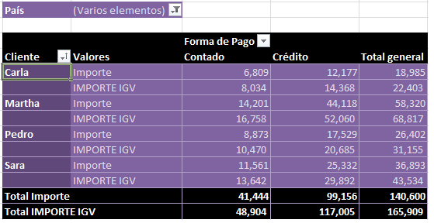

País | (Varios elementos)

 |  | Forma de Pago
Cliente | Valores | Contado | Crédito | Total general
Carla | Importe | 6,809 | 12,177 | 18,985
Carla | Importe IGV | 8,034 | 14,368 | 22,403
Martha | Importe | 14,201 | 44,118 | 58,320
Martha | Importe IGV | 16,758 | 52,060 | 68,817
Pedro | Importe | 8,873 | 17,529 | 26,402
Pedro | Importe IGV | 10,470 | 20,685 | 31,155
Sara | Importe | 11,561 | 25,332 | 36,893
Sara | Importe IGV | 13,642 | 29,892 | 43,534
Total Importe |  | 41,444 | 99,156 | 140,600
Total Importe IGV |  | 48,904 | 117,005 | 165,909

Pregunta 5
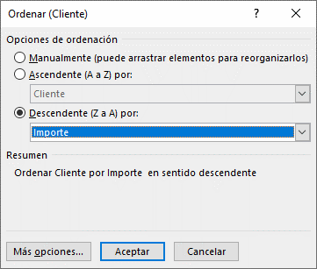
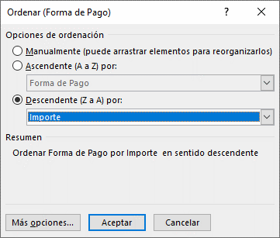
Crea una tabla dinámica que sume el Importe y la Cantidad vendida para cada Cliente. Además agrupe los clientes por Forma de Pago. La tabla sólo mostrará ventas de la categoría de productos: Bebidas.
Ubica la tabla en esta hoja en la celda B12.

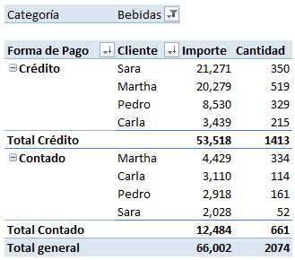
Categoría | Bebidas

Forma de Pago | Cliente | Importe | Cantidad
Crédito | Sara | 21,271 | 350
 | Martha | 20,279 | 519
 | Pedro | 8,530 | 329
 | Carla | 3,439 | 215
Total Crédito |  | 53,518 | 1413
Contado | Martha | 4,429 | 334
 | Carla | 3,110 | 114
 | Pedro | 2,918 | 161
 | Sara | 2,028 | 52
Total Contado |  | 12,484 | 661
Total general |  | 66,002 | 2074

Pregunta 6
Crea una tabla dinámica que calcule el porcentaje de la suma del importe por Año y Trimestre. Ubica la tabla en esta hoja en la celda B12.
Además, divide la tabla en dos hojas una para la forma de pago Contado y otra para Crédito.

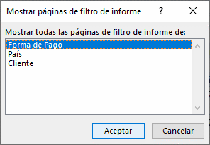
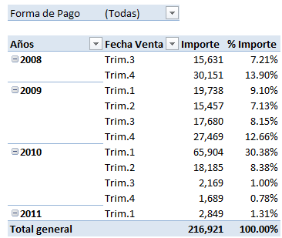
Cliente | (Todas)
País | (Todas)
Forma de Pago | (Todas)

Años | Fecha Venta | Importe | % Importe
2008 | Trim.3 | 15,631 | 7.21%
 | Trim.4 | 30,151 | 13.90%
2009 | Trim.1 | 19,738 | 9.10%
 | Trim.2 | 15,457 | 7.13%
 | Trim.3 | 17,680 | 8.15%
 | Trim.4 | 27,469 | 12.66%
2010 | Trim.1 | 65,904 | 30.38%
 | Trim.2 | 18,185 | 8.38%
 | Trim.3 | 2,169 | 1.00%
 | Trim.4 | 1,689 | 0.78%
2011 | Trim.1 | 2,849 | 1.31%
Total general |  | 216,921 | 100.00%

Pregunta 7
Crea una tabla dinámica que calcule el promedio del importe vendido a cada Cliente y categoría de producto. Agrupe a los clientes por el país de origen. Aplica el diseño tabular. Ubica la tabla en la celda C10
 |  |  |  |  |  |  |  | UNI

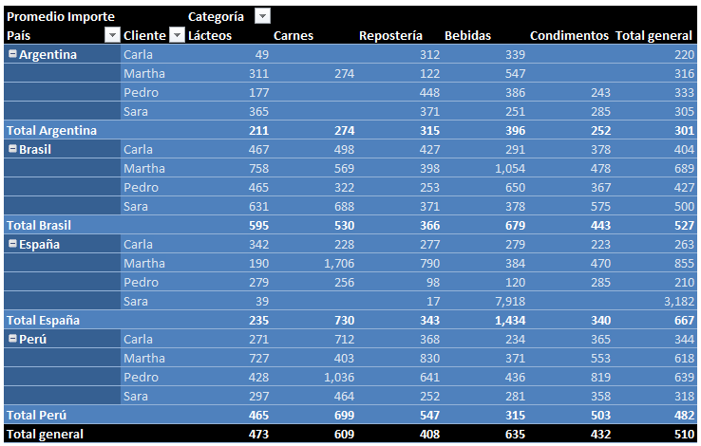
Promedio Importe |  | Categoría
País | Cliente | Lácteos | Carnes | Bebidas | Repostería | Condimentos | Total general
Argentina | Carla | 49 |  | 339 | 312 |  | 220
 | Martha | 311 | 274 | 547 | 122 |  | 316
 | Pedro | 177 |  | 386 | 448 | 243 | 333
 | Sara | 365 |  | 251 | 371 | 285 | 305
Total Argentina |  | 211 | 274 | 396 | 315 | 252 | 301
Brasil | Carla | 467 | 498 | 291 | 427 | 378 | 404
 | Martha | 758 | 569 | 1,054 | 398 | 478 | 689
 | Pedro | 465 | 322 | 650 | 253 | 367 | 427
 | Sara | 631 | 688 | 378 | 371 | 575 | 500
Total Brasil |  | 595 | 530 | 679 | 366 | 443 | 527
España | Carla | 342 | 228 | 279 | 277 | 223 | 263
 | Martha | 190 | 1,706 | 384 | 790 | 470 | 855
 | Pedro | 279 | 256 | 120 | 98 | 285 | 210
 | Sara | 39 |  | 7,918 | 17 |  | 3,182
Total España |  | 235 | 730 | 1,434 | 343 | 340 | 667
Perú | Carla | 271 | 712 | 234 | 368 | 365 | 344
 | Martha | 727 | 403 | 371 | 830 | 553 | 618
 | Pedro | 428 | 1,036 | 436 | 641 | 819 | 639
 | Sara | 297 | 464 | 281 | 252 | 358 | 318
Total Perú |  | 465 | 699 | 315 | 547 | 503 | 482
Total general |  | 473 | 609 | 635 | 408 | 432 | 510

Pregunta 8
Calcule la diferencia del porcentaje de la suma del importe para cada país, este porcentaje es la diferencia de un mes respecto al mes anterior. Filtra la lista para observar sólo para el periodo del primer semestre (enero, febrero, marzo, abril, mayo y junio).

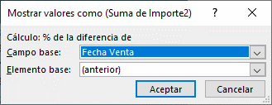

Años | (Todas)
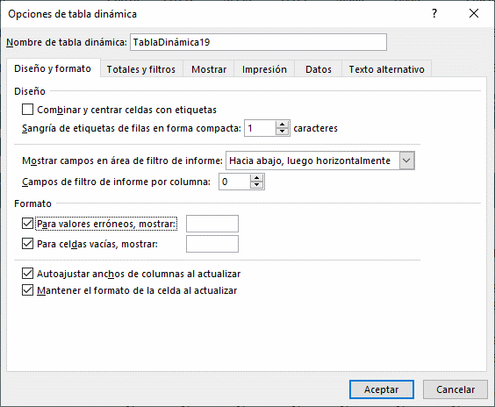
 |  | Fecha Venta
País | Valores | Ene | Feb | Mar | Abr | May | Jun | Total general
Argentina | Importe | 1,808 | 1,235 | 4,726 | 582 | 1,164 | 25 | 9,539
 | % Diferencia Importe |  | -31.71% | 282.75% | -87.70% | 100.17% | -97.85%
Brasil | Importe | 14,810 | 11,712 | 5,995 | 7,471 | 3,300 | 1,353 | 44,640
 | % Diferencia Importe |  | -20.92% | -48.81% | 24.62% | -55.83% | -59.02%
España | Importe | 423 | 4,010 | 18,956 | 1,123 | 749 | 155 | 25,415
 | % Diferencia Importe |  | 848.50% | 372.73% | -94.08% | -33.30% | -79.31%
Perú | Importe | 7,411 | 3,778 | 13,629 | 9,186 | 5,916 | 2,620 | 42,539
 | % Diferencia Importe |  | -49.02% | 260.71% | -32.60% | -35.60% | -55.71%
Total Importe |  | 24,452 | 20,735 | 43,305 | 18,361 | 11,129 | 4,152 | 122,134
Total % Diferencia Importe |  |  | -15.20% | 108.85% | -57.60% | -39.39% | -62.69%

Pregunta 9
Cree un gráfico dinámico de tipo cilindro agrupado. Cambie el eje vertical primario a millares y cambie el eje horizontal primario de derecha a izquierda, inserte un titulo girado en este eje. Mueva la leyenda a la parte inferior e inserte un título al gráfico. Inserte etiquetas de datos al gráfico. Además aplica esquinas redondeadas a los bordes.

Gráfico
 | Carla | Martha | Pedro | Sara
2008 | 3,976 | 25,456 | 7,159 | 9,190
2009 | 15,050 | 32,150 | 22,218 | 10,925
2010 | 10,144 | 28,819 | 19,587 | 29,397
2011 | 510 | 1,029 |  | 1,310
Importe | Cliente
Fecha Venta | Carla | Martha | Pedro | Sara | Total general
2008 | 3,976 | 25,456 | 7,159 | 9,190 | 45,781
2009 | 15,050 | 32,150 | 22,218 | 10,925 | 80,344
2010 | 10,144 | 28,819 | 19,587 | 29,397 | 87,947
2011 | 510 | 1,029 |  | 1,310 | 2,849
Total general | 29,680 | 87,454 | 48,965 | 50,822 | 216,921

Pregunta 10
El Gerente de Ventas le está solicitando un informe de tabla dinámica, donde se muestre el importe de los países destinatario , para cada cliente. Además crear dos elemento calculados para los paises de Perúy Argentina. Se calcula con el 1% y 2% del importe respectivamente. (El nombre de los elementos es BonoPer y BonoArg)
El informe de tabla dinámica tiene que tener el estilo tabla dinámica oscuro 19, presentar filas y columnas con bandas, y aplicar diseño Mostrar en formato tabular.

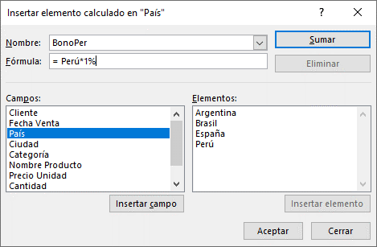
Importe | País
Cliente | Argentina | BonoArg | Brasil | España | Perú | BonoPer | Total general
Carla | 1,761 | 35 | 13,727 | 5,258 | 8,934 | 89 | 29,805
Martha | 3,797 | 76 | 45,498 | 12,821 | 25,337 | 253 | 87,783
Pedro | 4,660 | 93 | 23,035 | 3,367 | 17,903 | 179 | 49,237
Sara | 1,523 | 30 | 20,984 | 15,909 | 12,406 | 124 | 50,977
Total general | 11,741 | 235 | 103,245 | 37,355 | 64,580 | 646 | 217,802

